CMS画面一覧
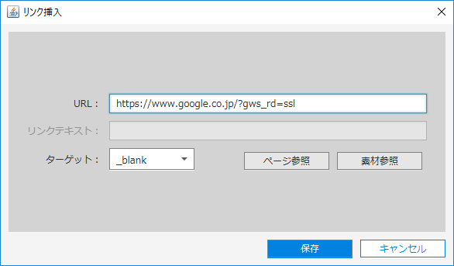
画面ID |  | 名称 |  | 画面表示
- |  | 基本編集画面
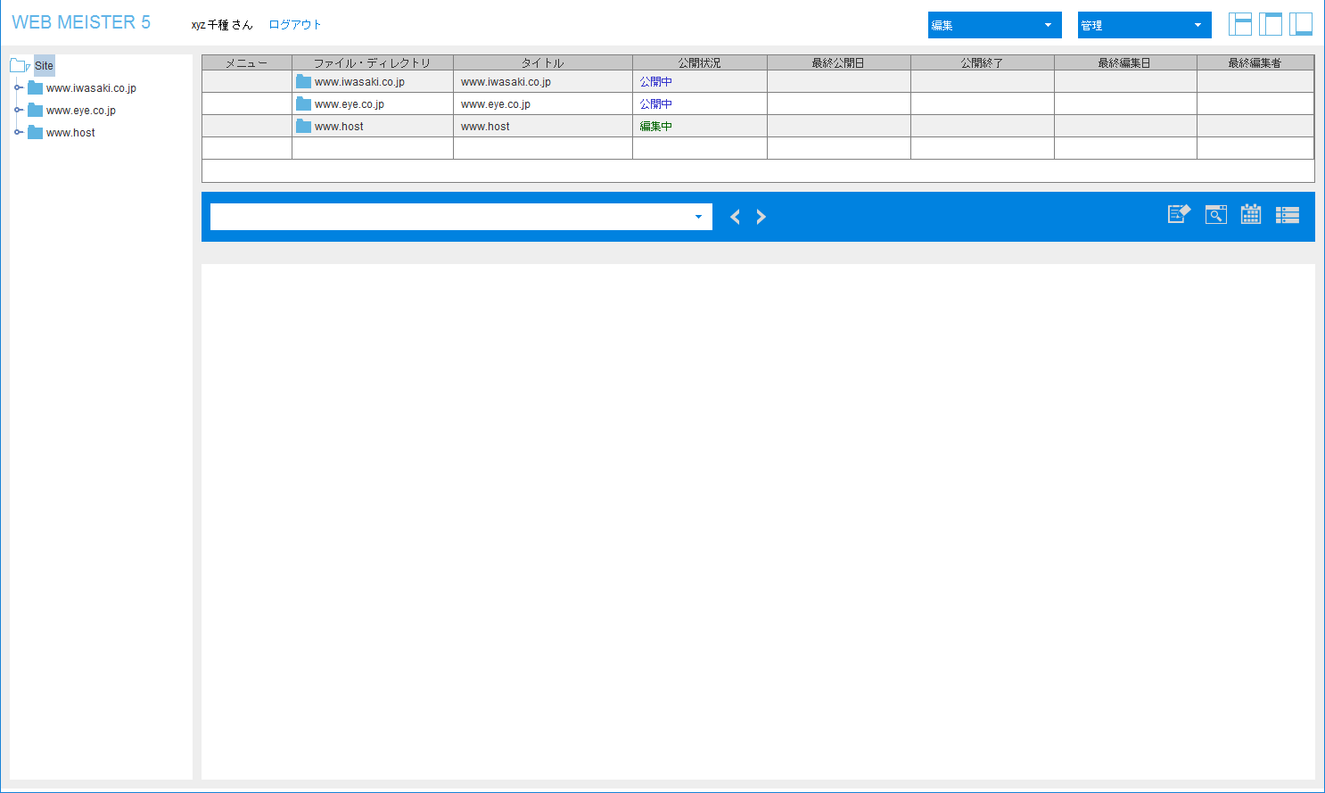

WM-H1 |  | ヘッダーエリア
 | WM-H1-1 |  | 編集メニュー
 | WM-H1-2 |  | 管理メニュー

 |  |  |  |  |  |  |  | 編集メニュー →

 |  |  |  |  |  |  |  |  |  | 管理メニュー →

WM-A1 |  | Aエリア

 |  |  |  |  | Webインテグレーター → |  | 下位ユーザー →

 | WM-A1-1 |  | コンテキストメニュー
 |  |  |  |  | 初期状態 → | ディレクトリ編集後 → |  |  |  | コピー後 → |  |  |  | リンクコピー後 →

WM-B1 |  | Bエリア

 | WM-B1-1 |  | コンテキストメニュー(ファイル)
 | WM-B1-2 |  | コンテキストメニュー(リンクファイル)
 |  |  |  |  | ファイル → |  | リンクファイル →

WM-C1 |  | Cエリア
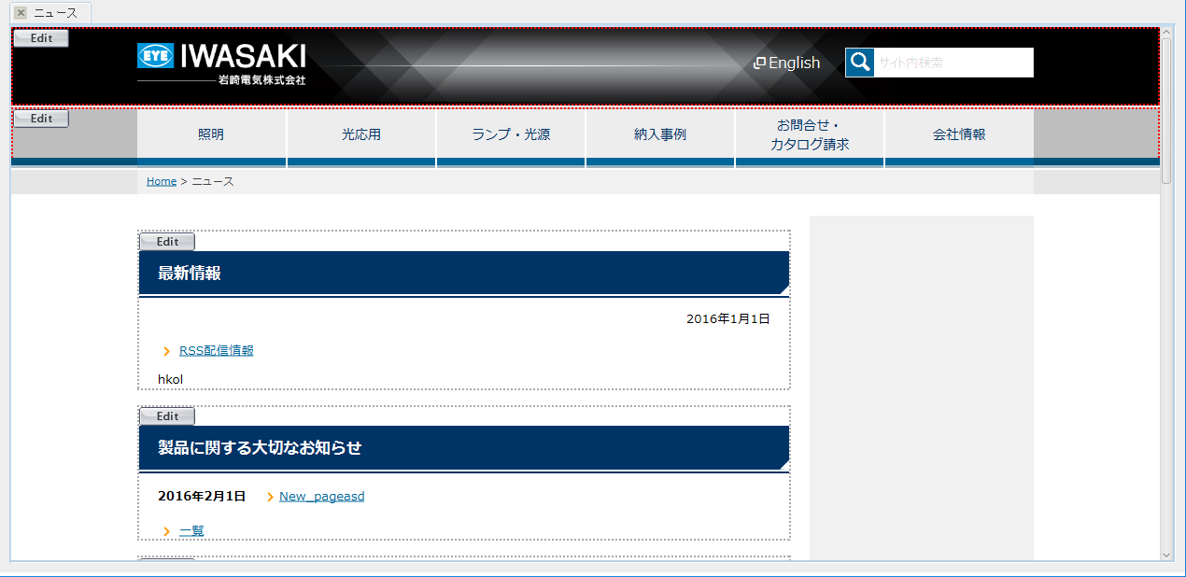

WM-M1 |  | BとCの間

WM-1 |  | 検索条件ダイアログ
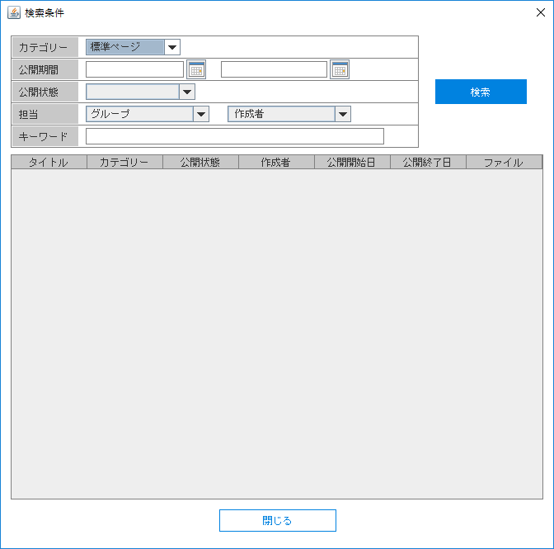
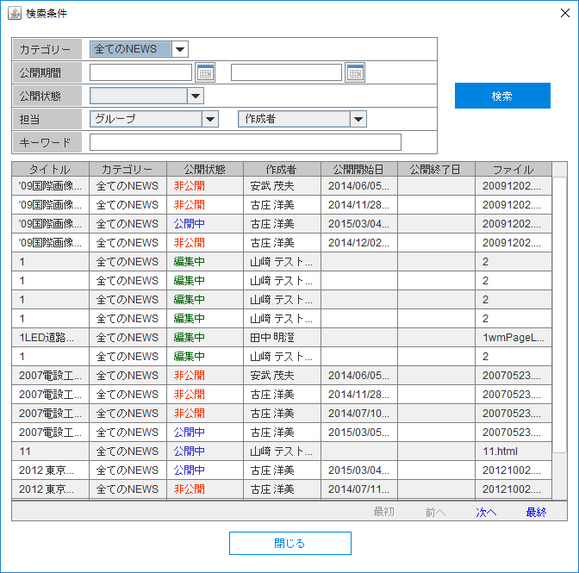
 |  |  |  |  |  |  |  |  | 検索結果 →

WM-2 |  | 作業進行管理ダイアログ
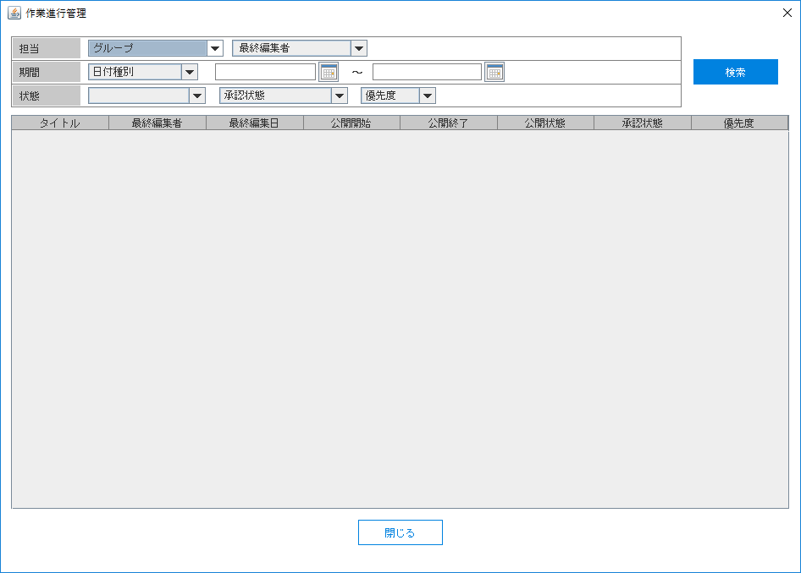
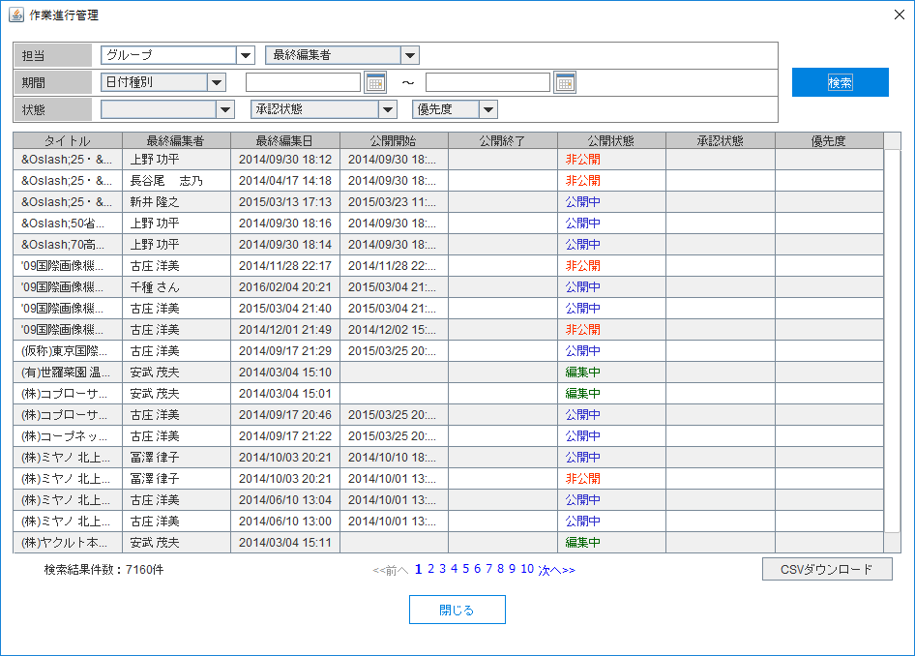

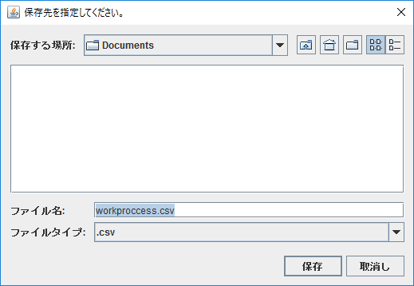

WM-3 |  | 画像・素材ダイアログ
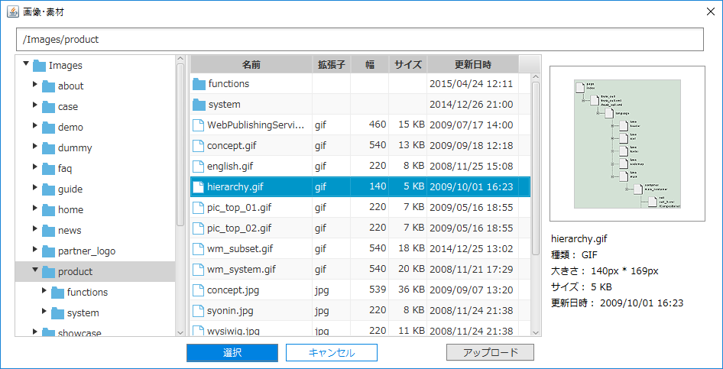

WM-4 |  | 素材公開・テンプレート管理ダイアログ
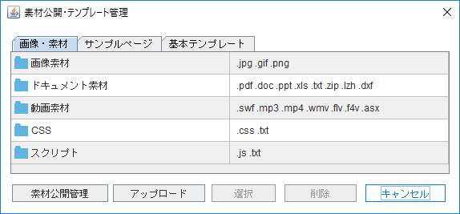
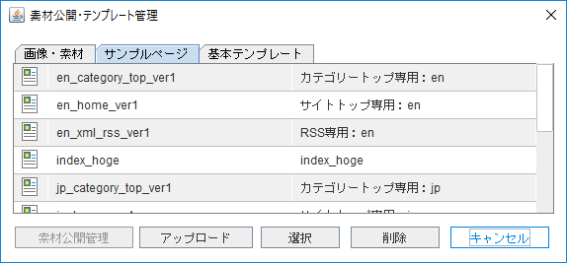
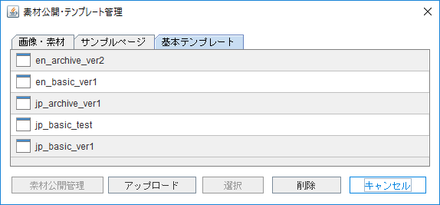

 | WM-4-1 |  | 素材公開管理・画像ダイアログ
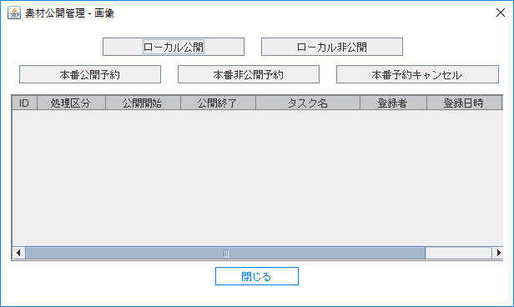

WM-5 |  | パブリッシュログダイアログ
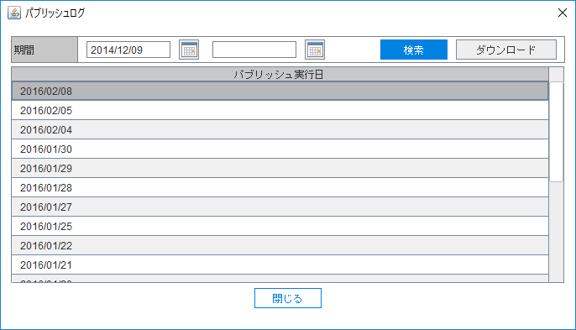

 | WM-5-1 |  | 詳細ダイアログ
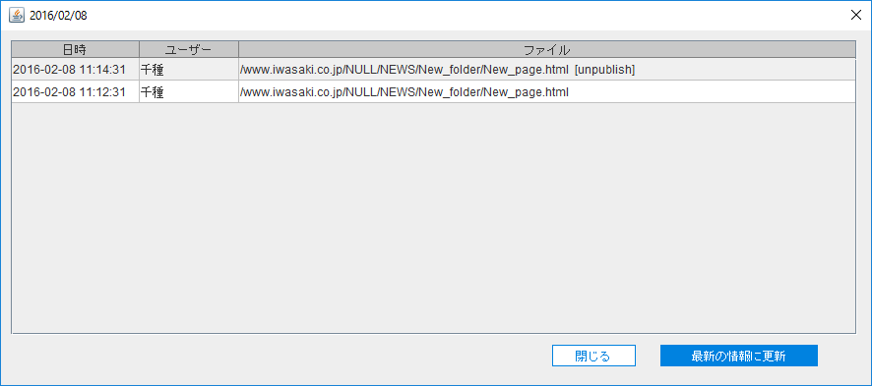

WM-6 |  | ユーザ・グループ管理ダイアログ
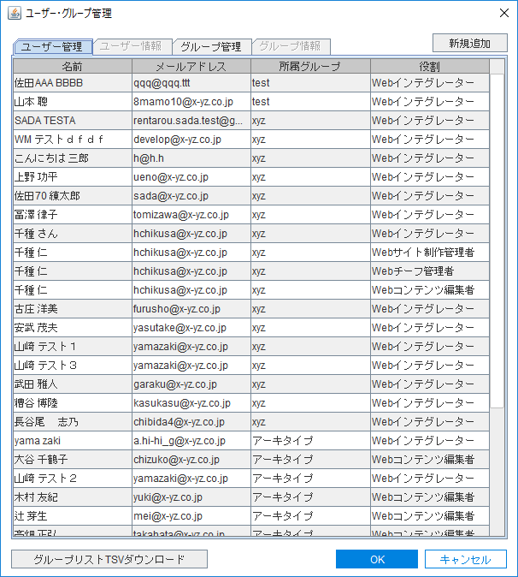
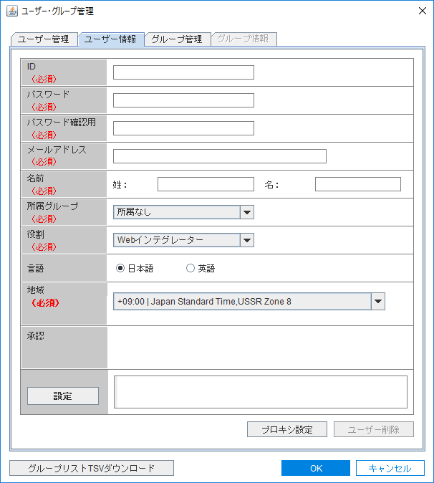
 |  |  |  |  | ユーザー管理タブ → |  |  |  |  |  |  | ユーザー情報タブ →

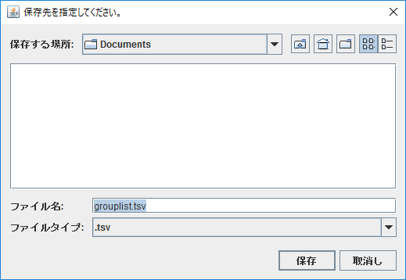

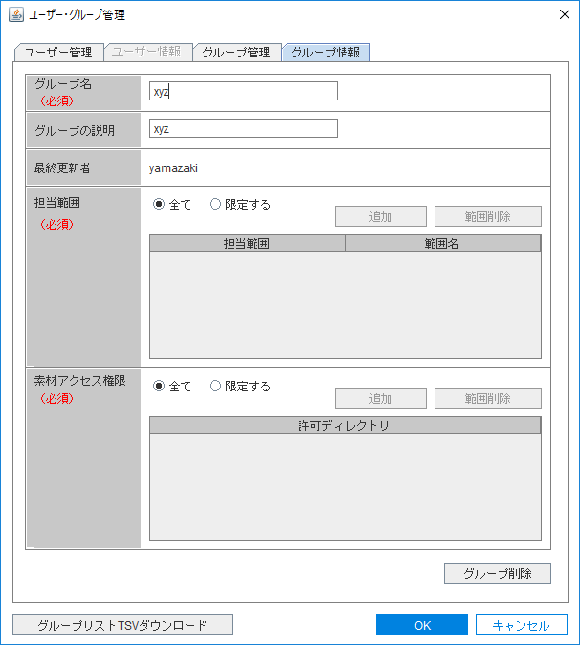
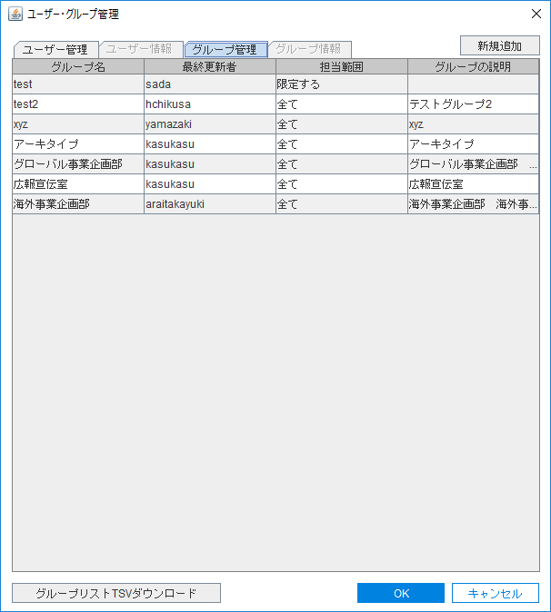

 |  |  |  |  | グループ管理タブ → |  |  |  |  |  |  | グループ情報タブ →

 | WM-6-1 |  | プロキシ設定ダイアログ
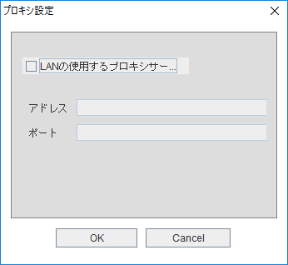

WM-7 |  | ワークフロー管理ダイアログ
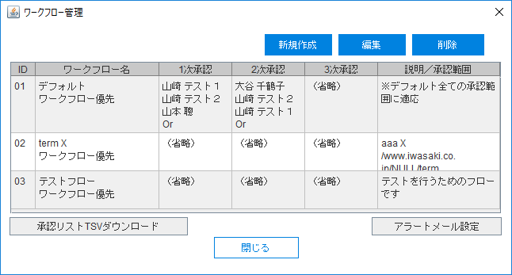

 | WM-7-1 |  | アラートメール設定ダイアログ

 | WM-7-2 |  | ワークフローの設定ダイアログ
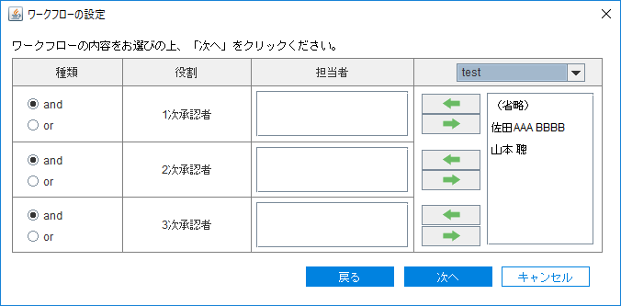
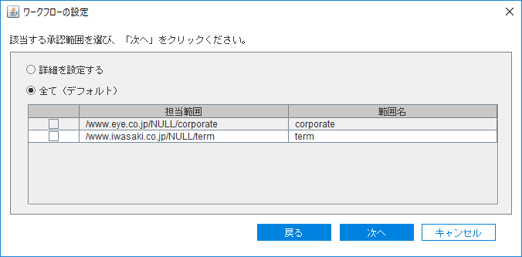
 |  |  |  |  | 承認者 → |  |  |  |  |  | 承認処理範囲 →

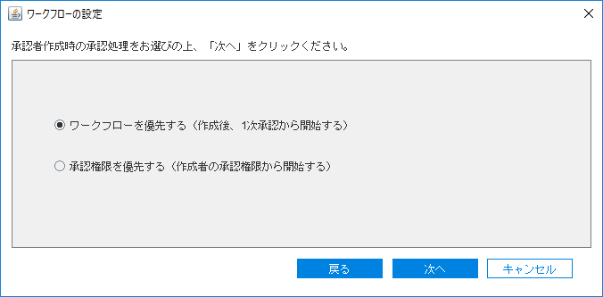
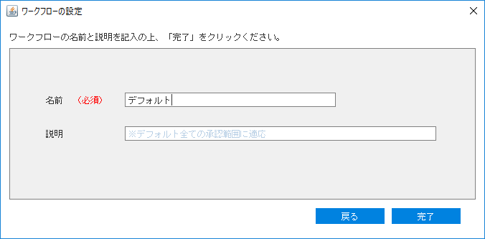
 |  |  |  |  | 承認処理選択 → |  |  |  |  |  | ワークフロー名 →

WM-8 |  | 環境設定ダイアログ
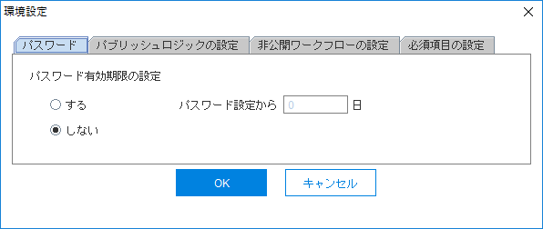
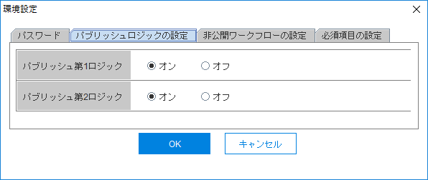
 |  |  |  |  | パスワードタブ → |  |  |  |  | パブリッシュロジックの設定タブ →

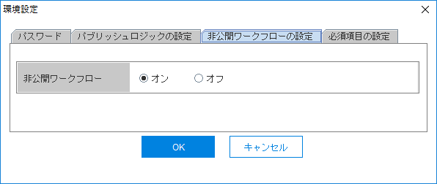


 |  |  |  |  | 非公開ワークフローの設定タブ → |  |  |  |  |  |  |  | 必須項目の設定タブ →

WM-9 |  | 公開期間設定ダイアログ
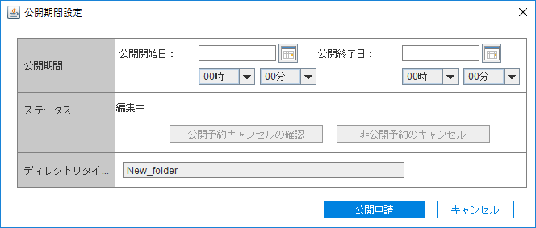
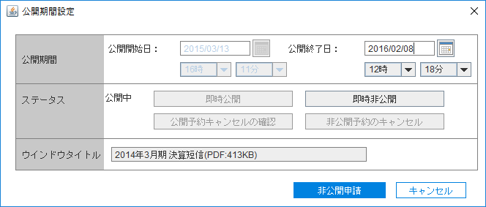
 |  |  |  |  | ディレクトリ → |  |  |  |  | リンクファイル →

WM-10 |  | プロパティダイアログ
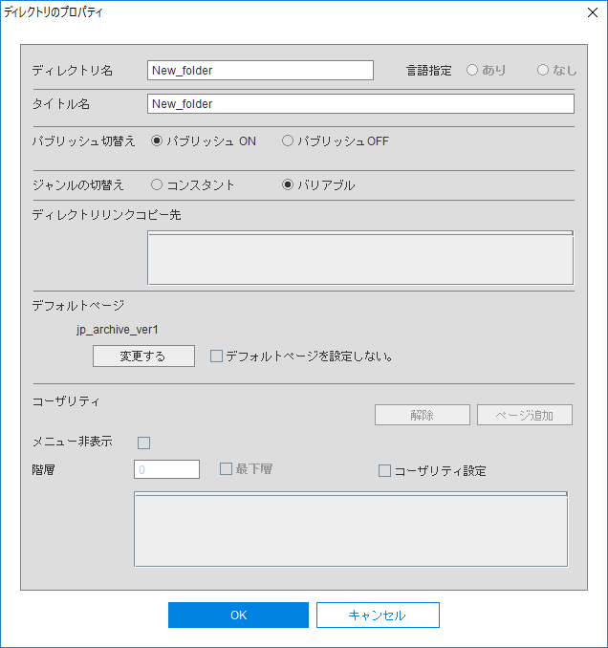

WM-11 |  | ファイル編集ダイアログ
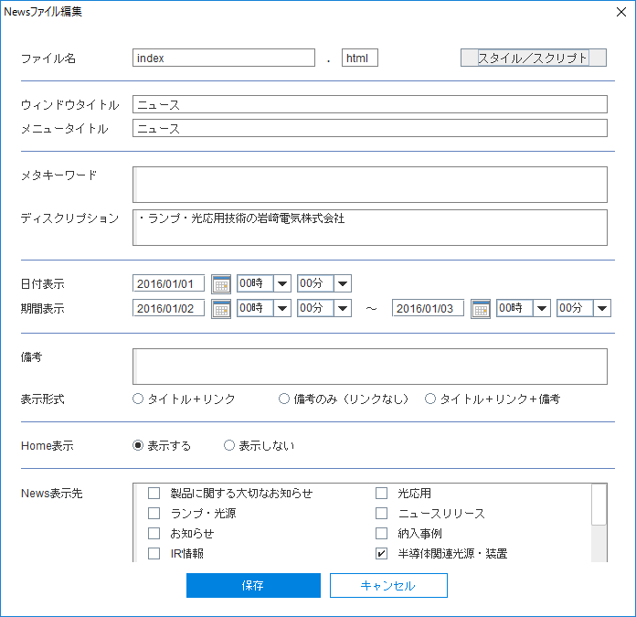
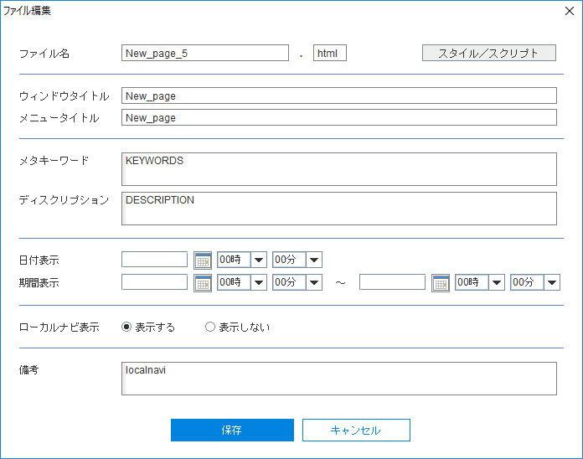
 |  |  |  |  | NEWS → |  |  |  |  | それ以外 →

 | WM-11-1 |  | スタイル/スクリプト編集ダイアログ
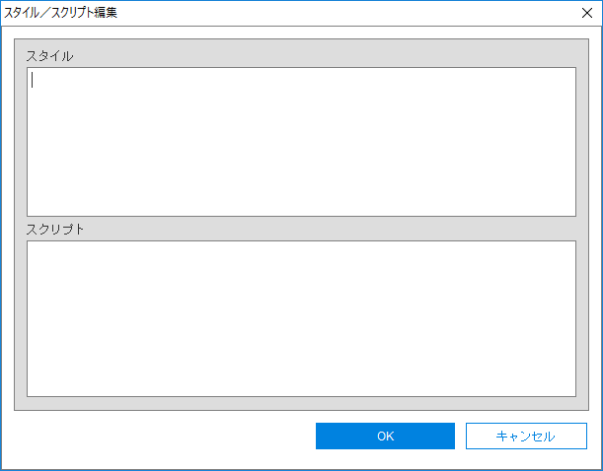

WM-12 |  | リンク切れ通知ダイアログ
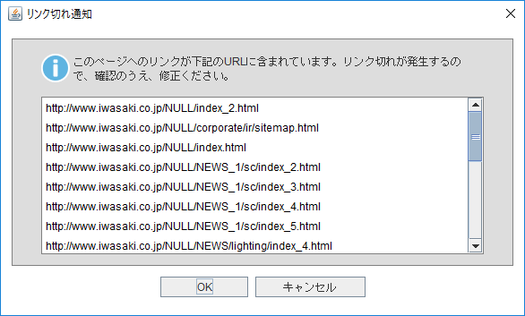

WM-13 |  | ページヒエラルキーの表示ダイアログ
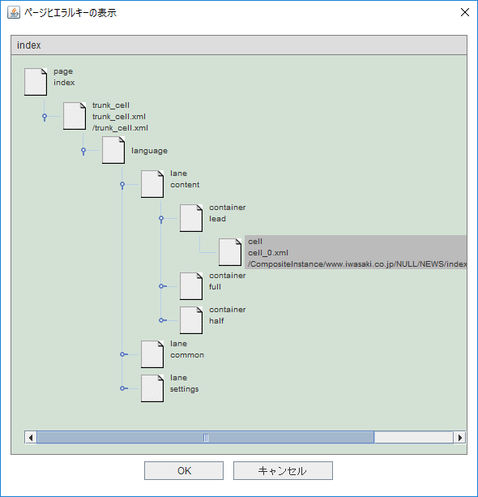

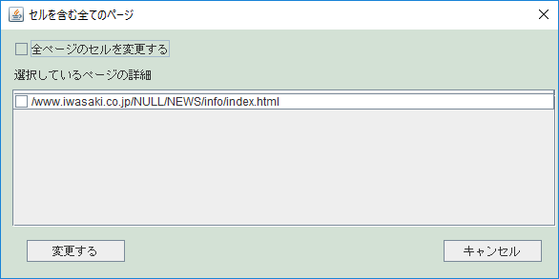

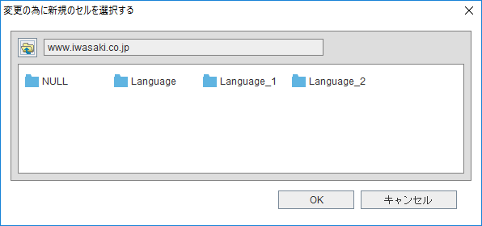

 | WM-13-1 |  | コンテキストメニュー
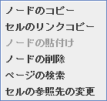

WM-14 |  | プレビューブラウザ設定ダイアログ
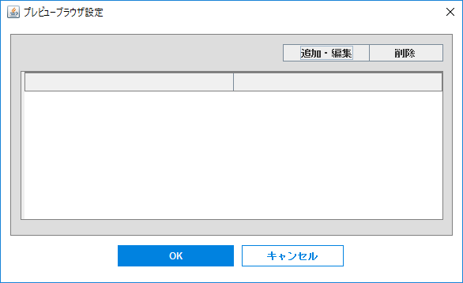

 | WM-14-1 |  | ブラウザの設定ダイアログ
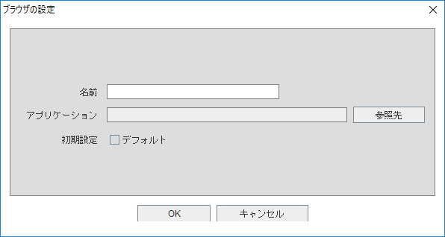

WM-15 |  | 公開期間・承認設定ダイアログ
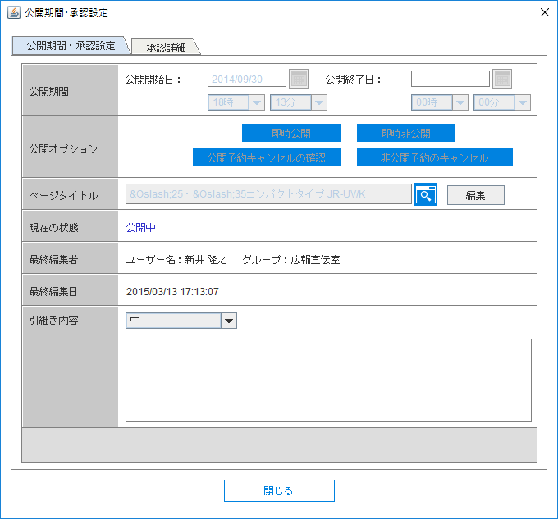
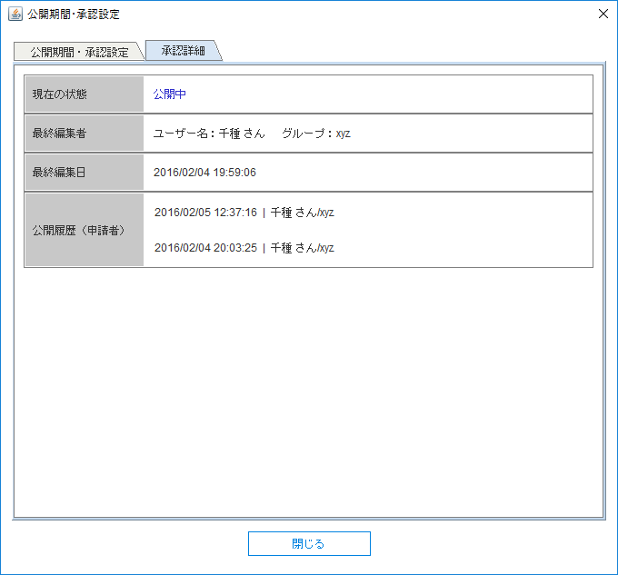

WM-16 |  | 公開ページリストダイアログ
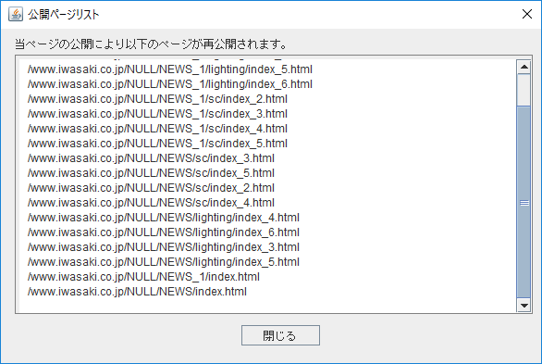

WM-17 |  | バージョン管理ダイアログ
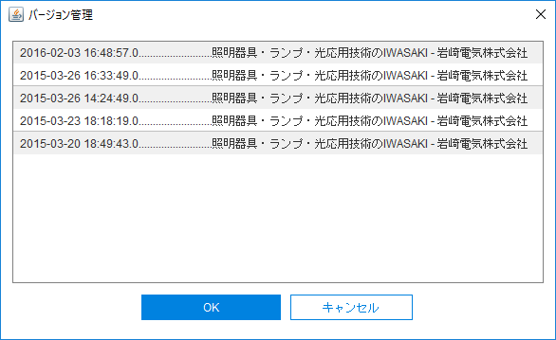

WM-18 |  | リンク編集ダイアログ
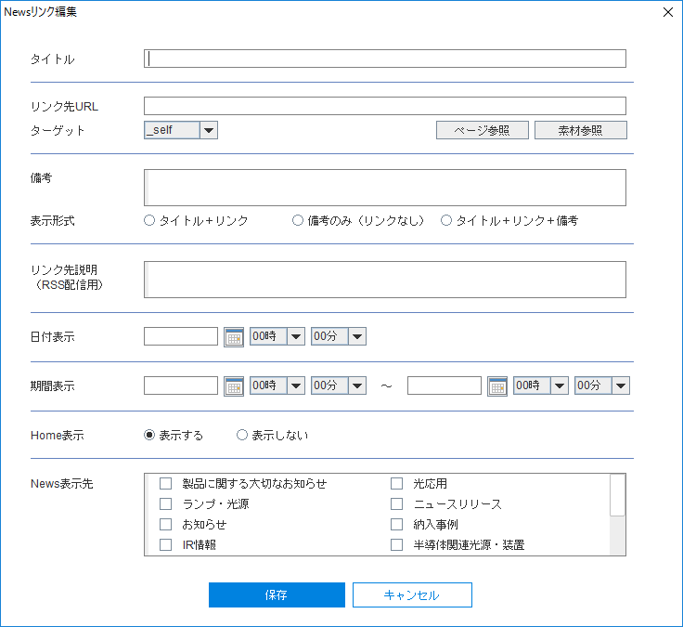
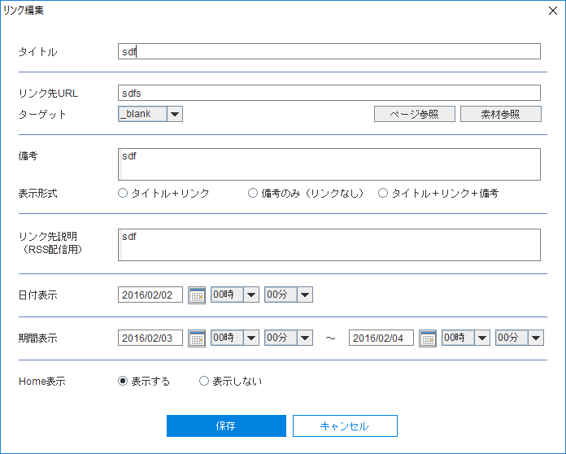
 |  |  |  |  | NEWS → |  |  |  |  |  | それ以外 →

WM-19 |  | セルの編集ダイアログ
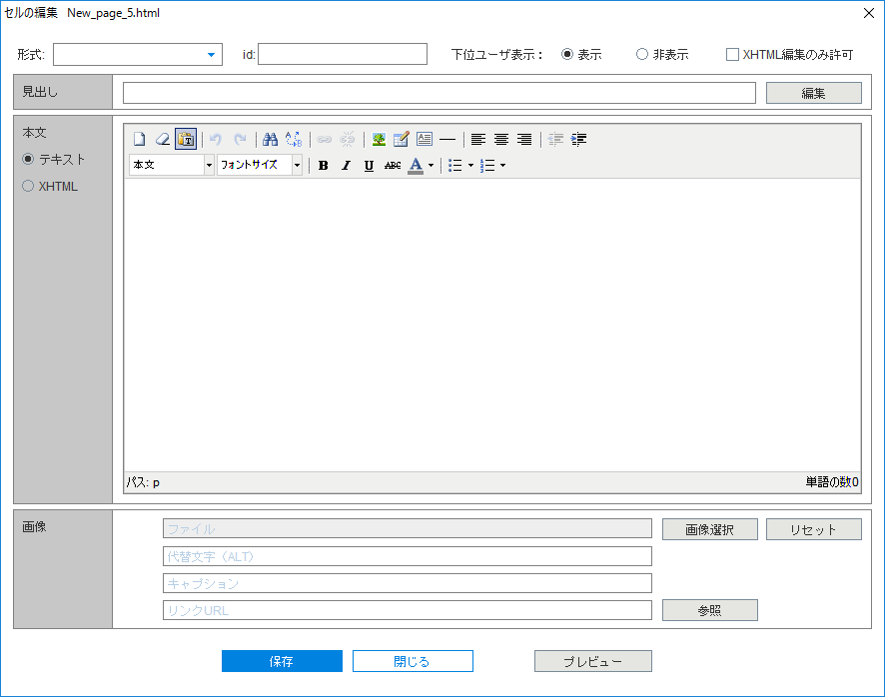

WM-20 |  | テンプレート選択ダイアログ
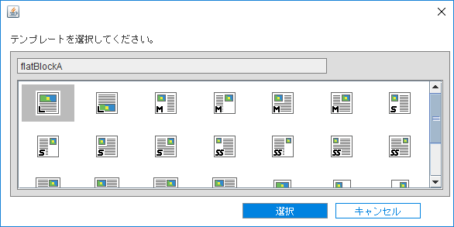

WM-21 |  | リンク挿入ダイアログ

CMS画面一覧_notice_error




























確認ID | 名称 | 文言
WM-N1 | ファイル・フォルダコピーの確認 | (***コピーするファイル名/フォルダ名***)をコピーしてよろしいですか？
WM-N2 |  | リンクとして(***リンクコピーするファイル名/フォルダ名***)をコピーしてよろしいですか？
WM-N3 | ファイル・フォルダの削除 | (***削除するファイル名/フォルダ名***)を削除してよろしいですか？
WM-N4 |  | 公開状態なので、(***削除するファイル名/フォルダ名***)を削除出来ません。
WM-N5 | ファイル編集 | 本ブラウザ設定を削除してよろしいですか？
WM-N6 | ユーザ更新 | 本ユーザを更新してよろしいですか？
WM-N7 | ユーザ削除 | 本ユーザを削除してよろしいですか？
WM-N8 | 所属なしが選択されています | グループが選択されない場合、そのユーザーの実行できる機能は制限されます。 | OK | キャンセル
WM-N9 | ユーザの選択無し | 更新するユーザを選択してください。 | OK
WM-N10 | グループの選択無し | 更新するグループを選択してください。 | OK
WM-N11 | グループ削除 | 本グループを削除してよろしいですか？ | OK | キャンセル
WM-N12 | 公開予約キャンセルの確認 | 公開予約をキャンセルしてよろしいですか？ | OK | キャンセル
WM-N13 | 非公開予約キャンセルの確認 | 非公開予約をキャンセルしてよろしいですか？ | OK | キャンセル
WM-N14 | WebMeisterプロパティの更新 | WebMeisterプロパティを更新してよろしいですか？ | OK | キャンセル
WM-N15 | セルの保存 | セルを保存しました。編集を終了する場合は「閉じる」をクリックしてください。 | OK
WM-N16 | セルの保存 | 代替文字(ALT)が記入されていますが、そのまま保存してよろしいですか？ | OK | キャンセル
WM-N17 | ワークフロー削除 | 本ワークフローを削除してよろしいですか？ | OK | キャンセル
WM-N18 | ファイルリンクの解除 | ファイルリンクを解除して宜しいですか？ | OK | キャンセル
WM-N19
WM-N20
WM-N21
WM-N22
WM-N23
WM-N24
WM-N25
WM-N26
WM-N27
WM-N28
WM-N29
WM-N30

エラーID | 名称 | 文言
WM-E1 | 確認のエラー | (***ユーザが入力した不正な値***)は不正です。
WM-E2 |  | 公開終了日は公開開始日より後でなければなりません。
WM-E3 | NEWSリンク編集エラー | 本NEWSリンクはNEWSリンクのリンクですので、編集できません。元のNEWSリンク(***アドレス***)を編集してください。
WM-E4 | 公開期間・承認設定エラー | 却下理由が空白です。却下理由を入力してください。
WM-E5 | ワークフロー管理エラー | ワークフローが選択されておりません。
WM-E6 | ページリンクの編集エラー | このページはページリンクなので編集できません。実態のページ(***アドレス***)を編集してください。
WM-E7
WM-E8
WM-E9
WM-E10 | WebMeisterのエラー | レコードが見つかりません！
WM-E11 |  | 日付種別を指定してください。
WM-E12 |  | 該当するレコードがありません。
WM-E13 |  | ページを生成できません。
WM-E14 |  | ジャンルを削除できません。現在のジャンルは公開中ジャンルまたは公開中のジャンルが含まれています。
WM-E15 |  | サーバの内部エラー
WM-E16 |  | あなたはWebmeisterシステムにログインする権限がありません。
WM-E17 |  | ユーザの一覧にユーザが省略のどちらかを選択してください。
WM-E18 |  | ワークフロー名は空白です。ワークフロー名を入力してください。
WM-E19 |  | デフォルトが設定されていませんので、ページが作成できません。
WM-E20 | エラー | 承認範囲を選択してください。
WM-E21 |  | ページリンク先が正しくありません。もう一度確認してください。
WM-E22 |  | このジャンルのステータスはコンスタントなのでこのジャンル名を変更できません。
WM-E23 |  | ジャンル名またはページ名は、半角英字、半角数字、半角ハイフン、半角アンダースコアのみを含みます。
WM-E24
WM-E25 | WebMeisterプロパティの設定エラー | パスワード設定感覚は1日以上で設定してください。
WM-E26
WM-E27
WM-E28
WM-E29 | WebMeisterアラート | あなたは自分の情報を変更しました。WebMeisterは自動的にログアウトしますので、新しい環境で作業するために再ログインしてください。
WM-E30 | Session timeout | セッションがタイムアウトしました。再ログインしてください。

 |  |  |  |  | ↓パスワード設定にミスると







 |  |  |  |  |  | Webインテグレーターには適応しない









 |  |  |  |  | ↓必須項目漏れ






 |  |  |  |  |  | 同じパスワードに変更しても大丈夫みたい

